キャラクターリスト
キャラクターリスト |  |  |  |  | リストへ | INDEXへ

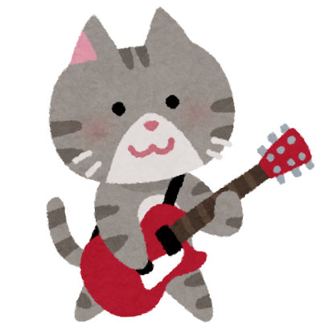
 |  |  | 各地を旅するさすらいのギタリスト。
 |  |  | 長年愛用しているギター「キャットブレイブ」を背負って各地を旅している。
 |  |  | 明るくて優しい性格だが、結構な頻度でおっちょこちょいが発動する時がある。

 |  |  | テンションレベル | 特徴
 |  |  | １
 |  |  | ２
 |  |  | ３

 | ネコ太

 | 楽器 | エレキギター
 | 固有スキル | 仲間のエレキギターの射程1.2倍
 | 身長
 | 体重
 | 出身
 | 好きなもの | 昼寝
 | 嫌いなもの | 暑い日


 |  |  | 村の外れにある「ケロケロ渓谷」に暮らしている子供。
 |  |  | 歌が大好きで、雨が降る日によく外で歌っている。
 |  |  | 元々は活発な性格だったが、子供のころにヘビに襲われて以来、すっかり臆病になってしまった。

 |  |  | テンションレベル | 特徴
 |  |  | １
 |  |  | ２
 |  |  | ３

 | ケロすけ

 | 楽器 | マイク
 | 固有スキル | 仲間の楽器全ての射程1.1倍
 | 身長
 | 体重
 | 出身
 | 好きなもの | 雨
 | 嫌いなもの | ヘビ

ゲーム概要
ゲーム概要 | リストへ戻る | INDEXへ

今回のコンセプト

動物たちの大演奏会！

・音楽で動物たちを魅了！
→キャラクター毎に異なる特性を持たせて、様々な曲を演奏！


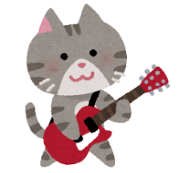


・簡単操作で初心者・新規に優しい！
→半自動演奏で、気軽にプレイ＆攻略。ゲームテンポも緩いので安心。
→奏技やサポートキャラをボタン一つで気軽に発動可能。

・個性的なキャラクター
→性能の違うキャラクターを４体まで編成可能。好きなキャラで音楽隊を組む。
→クエスト時には、最大10体まで同時に演奏可能。大規模旋律で動物たちを魅了。

